Biyokimya
Numune Adı | TTL(µmol/L) | NTL(µmol/L) | Disülfit | NOT
C1 | 196 | 118 | 39 |  | Bu çalışmada "Relassay" marka kitler kullanılmıştır.
C3 | 263 | 186 | 38.5 | lipemi | Kullanılan cihaz: Mindray marka BS300 model tam otomatik biyokimya cihazı
C4 | 261 | 192 | 34.5
C7 | 240 | 171 | 34.5 |  | TTL: Total Thıol
C8 | 238 | 178 | 30 |  | NTL: Natıve Thıol
C9 | 257 | 157 | 50 |  | Disülfit: Thıol/ Disülfit Dengesi
C10 | 259 | 231 | 14
C11 | 206 | 143 | 31.5
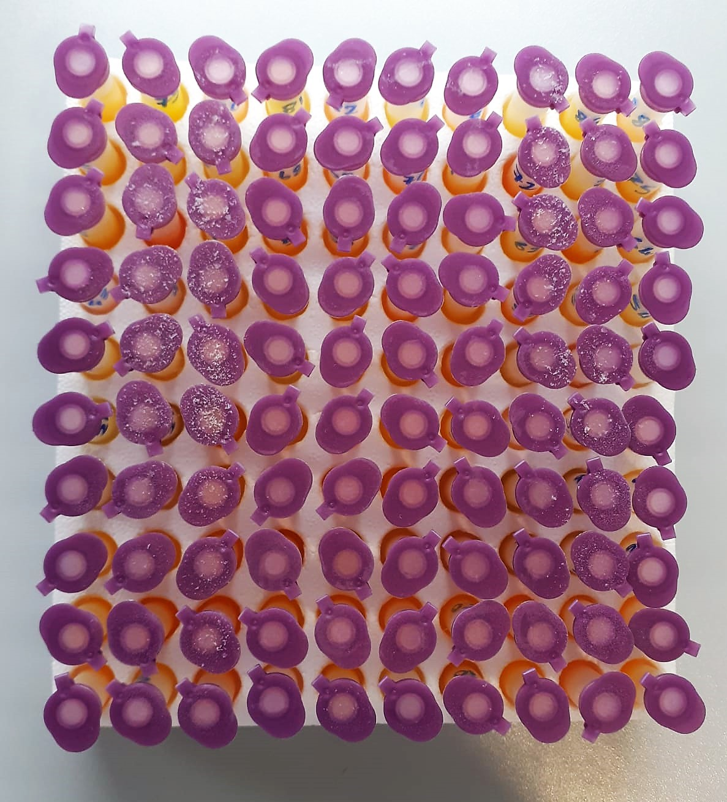
C12 | 253 | 145 | 54
C13 | 266 | 141 | 62.5
C14 | 241 | 160 | 40.5
C15 | 228 | 195 | 16.5
C16 | 333 | 144 | 94.5 | lipemi
C17 | 223 | 163 | 30
C18 | 191 | 144 | 23.5
C19 | 239 | 199 | 20
C20 | 186 | 145 | 20.5
C21 | 227 | 135 | 46
C22 | 183 | 134 | 24.5
C23 | 306 | 151 | 77.5
C24 | 302 | 189 | 56.5
C25 | 258 | 222 | 18
C26 | 308 | 246 | 31
C27 | 226 | 150 | 38
1 | 193 | 122 | 35.5
2 | 378 | 59 | 159.5 | lipemi
3 | 318 | 58 | 130 | lipemi
4 | 302 | 62 | 120
5 | 141 | 51 | 45
6 | 227 | 64 | 81.5
7 | 246 | 38 | 104 | lipemi
8 | 306 | 126 | 90 | lipemi
11 | 282 | 57 | 112.5 | lipemi
12 | 219 | 18 | 100.5 | lipemi
13 | 246 | 84 | 81
14 | 259 | 118 | 70.5
16 | 203 | 96 | 53.5
17 | 207 | 123 | 42
18 | 228 | 116 | 56
19 | 387 | 51 | 168 | lipemi
20 | 167 | 75 | 46
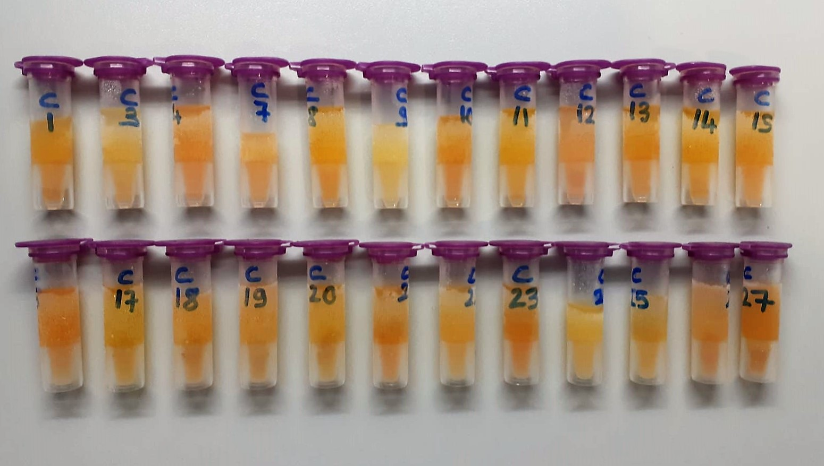
21 | 299 | 135 | 82
22 | 239 | 93 | 73
23 | 169 | 95 | 37
24 | 264 | 141 | 61.5 | hemolizli
25 | 182 | 129 | 26.5
26 | 148 | 97 | 25.5
27 | 246 | 120 | 63 | lipemi
28 | 172 | 86 | 43
30 | 296 | 124 | 86 | lipemi
32 | 246 | 96 | 75
33 | 215 | 79 | 68 | lipemi
34 | 172 | 93 | 39.5
35 | 174 | 68 | 53
36 | 170 | 74 | 48
37 | 195 | 122 | 36.5
39 | 267 | 138 | 64.5
40 | 245 | 77 | 84
41 | 237 | 67 | 85
42 | 241 | 107 | 67
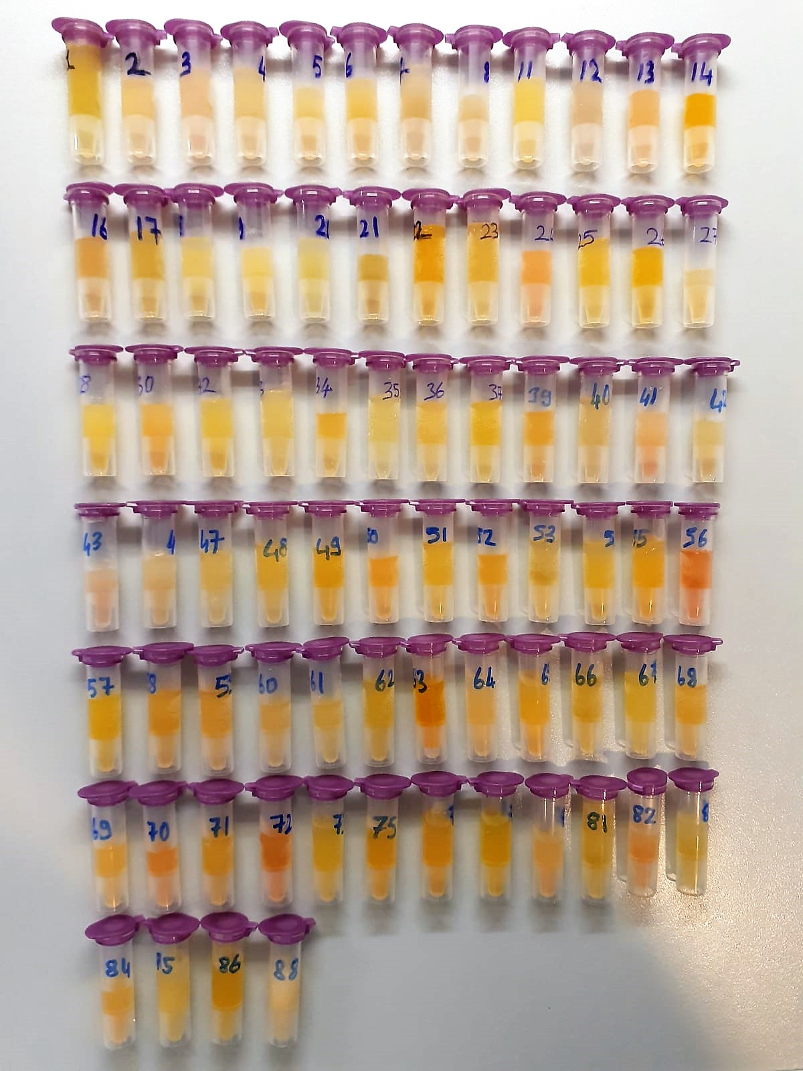
43 | 232 | 56 | 88
46 | 428 | 56 | 186 | lipemi
47 | 193 | 99 | 47
48 | 148 | 85 | 31.5
49 | 196 | 102 | 47
50 | 312 | 194 | 59
51 | 222 | 113 | 54.5
52 | 180 | 103 | 38.5
53 | 106 | 39 | 33.5
54 | 218 | 102 | 58
55 | 210 | 70 | 70
56 | 271 | 180 | 45.5 | hemolizli
57 | 228 | 113 | 57.5
58 | 139 | 50 | 44.5
59 | 214 | 109 | 52.5
60 | 256 | 101 | 77.5
61 | 150 | 74 | 38
62 | 213 | 84 | 64.5
63 | 332 | 126 | 103
64 | 185 | 77 | 54
65 | 250 | 117 | 66.5
66 | 136 | 75 | 30.5
67 | 150 | 86 | 32
68 | 142 | 105 | 18.5
69 | 231 | 102 | 64.5
70 | 173 | 105 | 34
71 | 181 | 78 | 51.5
72 | 191 | 68 | 61.5 | hemolizli
73 | 186 | 138 | 24
75 | 175 | 89 | 43
77 | 225 | 88 | 68.5 | lipemi
79 | 144 | 97 | 23.5
80 | 209 | 161 | 24 | hemolizli
81 | 140 | 80 | 30
82 | 246 | 79 | 83.5 | lipemi
83 | 128 | 114 | 7
84 | 208 | 118 | 45
85 | 224 | 113 | 55.5
86 | 122 | 81 | 20.5
88 | 380 | 75 | 152.5 | lipemi

